P10
（１） むし歯（う歯）
① | 令和６年度の「むし歯（う歯）」の者の割合（処置完了者を含む。）は，幼稚園20.7％，小学校40.3％，中学校37.9％，高等学校51.3％と，幼稚園，小学校，中学校では前年度より減少しているが，高等学校では増加している。 「処置完了者」の割合については，幼稚園，小学校，中学校では前年度より減少している。 また， 「未処置歯のある者」の割合については，幼稚園，小学校，中学校では前年度より減少している。 なお，「むし歯（う歯）」の者の割合を全国と比べると，小学校，中学校，高等学校では全国平均を上回っている。

表３ むし歯（う歯）の者の割合の推移 |  |  |  |  |  |  |  |  |  |  | （単位：％）
 |  | 年度 | 平成30 | 令和元 | 令和2 | 令和3 | 令和4 | 令和5 | 令和6 | 前年度との差 | 全国（令和6） | 全国との差
区分 |  |  |  |  |  |  |  | Ａ | Ｂ | Ｂ－Ａ | Ｃ | Ｂ－Ｃ
幼稚園 | 計 |  | 40.6 | 43.1 | 33.4 | 37.3 | 35.7 | 32.1 | 20.7 | △ 11.4 | 20.7 | 0.0
 | 処置完了者 |  | 18.2 | 18.6 | 12.5 | 18.8 | 16.6 | 10.3 | 7.7 | △ 2.6 | 7.4 | 0.3
 | 未処置歯のある者 |  | 22.4 | 24.5 | 20.9 | 18.6 | 19.1 | 21.8 | 13.0 | △ 8.8 | 13.3 | △ 0.3
小学校 | 計 |  | 56.1 | 54.5 | 54.7 | 48.7 | 50.3 | 46.0 | 40.3 | △ 5.7 | 32.9 | 7.4
 | 処置完了者 |  | 25.8 | 24.3 | 27.5 | 24.6 | 24.8 | 22.2 | 19.1 | △ 3.1 | 16.4 | 2.7
 | 未処置歯のある者 |  | 30.3 | 30.2 | 27.2 | 24.2 | 25.5 | 23.7 | 21.1 | △ 2.6 | 16.5 | 4.6
中学校 | 計 |  | 43.7 | 45.8 | 38.5 | 43.1 | 44.4 | 42.8 | 37.9 | △ 4.9 | 26.5 | 11.4
 | 処置完了者 |  | 24.1 | 24.4 | 19.2 | 27.1 | 25.2 | 24.8 | 21.9 | △ 2.9 | 16.1 | 5.8
 | 未処置歯のある者 |  | 19.5 | 21.4 | 19.3 | 16.1 | 19.1 | 18.0 | 16.0 | △ 2.0 | 10.4 | 5.6
高等学校 | 計 |  | 56.0 | 55.1 | 55.2 | 54.5 | 51.8 | 48.7 | 51.3 | 2.6 | 34.7 | 16.6
 | 処置完了者 |  | 29.3 | 28.7 | 30.0 | 31.0 | 30.9 | 28.7 | 30.9 | 2.2 | 21.5 | 9.4
 | 未処置歯のある者 |  | 26.7 | 26.4 | 25.2 | 23.5 | 20.8 | 19.9 | 20.4 | 0.5 | 13.2 | 7.2
（注） 「X」は，疾病・異常被患率等の標準誤差が５％以上，受検者数が100人(5歳50人）未満又は回答校が１校以下のため，
統計数値を公表しない取扱いであることを示す。

図１ 年度別・むし歯の者の推移
(処置完了者+未処置者）
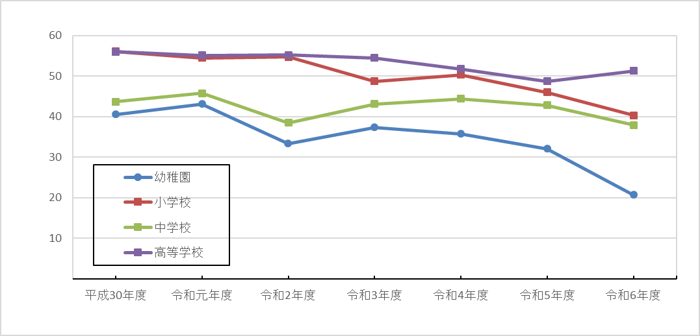
 | %

P12
（２） 裸眼視力
「裸眼視力1.0未満」の者の割合及び内訳は次表のとおりである。 | 「裸眼視力1.0未満」の者の割合及び内訳は次表のとおりである。 「裸眼視力1.0未満」の者の割合を前年度と比べると，７歳，12歳，14歳，17歳は増加している。

表５ 裸眼視力1.0未満の者の割合 |  |  |  |  |  |  |  |  |  |  |  |  |  |  |  |  |  |  |  | （単位：％）
区分 |  | 年齢 | 令和5年度 |  |  | A | 令和6年度 |  |  | B | 前年度との差B－A |  |  |  | 全国（令和6） |  |  | C | 全国との差B－Ｃ
 |  |  | 計 | 1．0未満0．7以上 | 0．7未満0．3以上 | 0．3未満 | 計 | 1．0未満0．7以上 | 0．7未満0．3以上 | 0．3未満 | 計 | 1．0未満0．7以上 | 0．7未満0．3以上 | 0．3未満 | 計 | 1．0未満0．7以上 | 0．7未満0．3以上 | 0．3未満 | 計 | 1．0未満0．7以上 | 0．7未満0．3以上 | 0．3未満

計 | 幼稚園 | ５ | X | X | X | X | X | X | X | X | - | - | - | - | 26.5 | 17.9 | 7.8 | 0.8 | - | - | - | -
 | 小学校 | 計 | 34.7 | 11.6 | 12.3 | 10.7 | 32.4 | 11.1 | 11.4 | 10.0 | △ 2.3 | △ 0.5 | △ 0.9 | △ 0.7 | 36.8 | 12.6 | 13.9 | 10.3 | △ 4.4 | △ 1.5 | △ 2.5 | △ 0.3
 |  | ６ | 21.2 | 14.2 | 6.0 | 1.0 | 18.6 | 12.7 | 5.1 | 0.8 | △ 2.6 | △ 1.5 | △ 0.9 | △ 0.2 | 24.0 | 14.6 | 7.8 | 1.6 | △ 5.4 | △ 1.9 | △ 2.7 | △ 0.8
 |  | ７ | 22.2 | 12.3 | 7.7 | 2.3 | 23.6 | 13.2 | 7.4 | 3.0 | 1.4 | 0.9 | △ 0.3 | 0.7 | 28.1 | 13.6 | 10.4 | 4.1 | △ 4.5 | △ 0.4 | △ 3.0 | △ 1.1
 |  | ８ | 31.1 | 12.3 | 11.7 | 7.2 | 27.6 | 9.3 | 11.2 | 7.2 | △ 3.5 | △ 3.0 | △ 0.5 | 0.0 | 33.9 | 12.7 | 13.6 | 7.6 | △ 6.3 | △ 3.3 | △ 2.4 | △ 0.4
 |  | ９ | 38.9 | 10.7 | 16.2 | 12.0 | 35.8 | 9.6 | 12.9 | 13.2 | △ 3.1 | △ 1.1 | △ 3.3 | 1.2 | 38.6 | 11.5 | 15.6 | 11.5 | △ 2.8 | △ 1.9 | △ 2.7 | 1.7
 |  | １０ | 42.7 | 11.0 | 15.1 | 16.7 | 41.7 | 11.7 | 14.4 | 15.6 | △ 1.0 | 0.7 | △ 0.7 | △ 1.1 | 45.3 | 12.1 | 16.9 | 16.3 | △ 3.6 | △ 0.4 | △ 2.5 | △ 0.7
 |  | 11 | 49.7 | 9.7 | 16.4 | 23.6 | 44.8 | 10.1 | 16.2 | 18.5 | △ 4.9 | 0.4 | △ 0.2 | △ 5.1 | 49.4 | 11.4 | 18.5 | 19.6 | △ 4.6 | △ 1.3 | △ 2.3 | △ 1.1
 | 中学校 | 計 | 58.4 | 9.0 | 16.2 | 33.2 | 60.5 | 12.0 | 15.5 | 33.1 | 2.1 | 3.0 | △ 0.7 | △ 0.1 | 60.6 | 11.8 | 19.1 | 29.8 | △ 0.1 | 0.2 | △ 3.6 | 3.3
 |  | 12 | 55.5 | 11.1 | 16.4 | 28.0 | 62.6 | X | X | X | 7.1 | - | - | - | 55.7 | 11.8 | 18.5 | 25.4 | 6.9 | - | - | -
 |  | 13 | 57.6 | 8.1 | 15.9 | 33.6 | 54.5 | 10.2 | 17.5 | 26.8 | △ 3.1 | 2.1 | 1.6 | △ 6.8 | 62.8 | 12.0 | 20.3 | 30.5 | △ 8.3 | △ 1.8 | △ 2.8 | △ 3.7
 |  | 14 | 62.1 | 7.8 | 16.3 | 37.9 | 64.4 | 12.4 | 14.4 | 37.6 | 2.3 | 4.6 | △ 1.9 | △ 0.3 | 63.6 | 11.4 | 18.4 | 33.8 | 0.9 | 1.0 | △ 4.0 | 3.8
 | 高等学校 | 計 | X | X | X | X | 75.5 | 9.5 | 15.6 | 50.3 | - | - | - | - | 71.1 | 12.6 | 19.1 | 39.4 | 4.4 | △ 3.1 | △ 3.5 | 10.9
 |  | 15 | X | X | X | X | 76.7 | 10.8 | 16.6 | 49.3 | - | - | - | - | 70.0 | 13.1 | 20.4 | 36.6 | 6.7 | △ 2.3 | △ 3.8 | 12.8
 |  | 16 | X | X | X | X | 76.5 | 5.2 | 21.3 | 50.0 | - | - | - | - | 70.7 | 12.7 | 19.6 | 38.5 | 5.8 | △ 7.5 | 1.7 | 11.5
 |  | 17 | 62.0 | X | X | X | 73.2 | 12.5 | 8.8 | 51.8 | 11.2 | - | - | - | 72.5 | 12.0 | 17.3 | 43.2 | 0.7 | 0.5 | △ 8.5 | 8.6

 | （注） 「X」は，疾病・異常被患率等の標準誤差が５％以上，受検者数が100人(5歳50人）未満又は回答校が１校以下のため，
 | 統計数値を公表しない取扱いであることを示す。

 | 1 | 1 | 1

69.4

60.2
61.6

48.1
37.5
41.5

Ｐ13
（３） 蛋白検出
 | 「蛋白検出」の者の割合を前年度と比べると，男子は小学校，中学校で，女子は中学校で増加している。
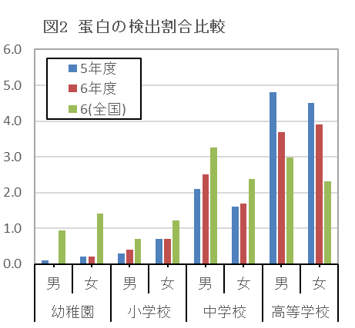
(単位:%)
計
 | 0 | 0
 | 0 | 0
計
 | 0 | 0
計
 | 0 | 0
 |  |  |  |  |  | （単位：％）
年度 |  | 2 | 3 | 4 | 5 | 6 | 6(全国)
計 | 幼稚園 | 0.1 | 0.8 | 0.0 | 0.1 | 0.1 | 1.2
 | 小学校 | 0.6 | 0.5 | 0.7 | 0.5 | 0.5 | 1.0
 | 中学校 | 2.4 | 2.2 | 2.0 | 1.9 | 2.1 | 2.8
 | 高等学校 | 4.2 | 4.0 | 3.0 | 4.7 | 3.8 | 2.7
男
 | 0 | 0 | 0
男
 | 0 | 0
男
男
 | 0 | 0
男
男
 | 0 | 0
男子 | 幼稚園 | 0.1 | 0.4 | - | 0.1 | - | 0.9
 | 小学校 | 0.5 | 0.3 | 0.4 | 0.3 | 0.4 | 0.7
 | 中学校 | 3.3 | 2.7 | 2.2 | 2.1 | 2.5 | 3.3
 | 高等学校 | 4.6 | 4.3 | 3.6 | 4.8 | 3.7 | 3.0
女
 | 0 | 0 | 0
女
 | 0 | 0
女
女
女
女
女子 | 幼稚園 | 0.1 | 1.1 | 0.1 | 0.2 | 0.2 | 1.4
 | 小学校 | 0.8 | 0.7 | 1.0 | 0.7 | 0.7 | 1.2
 | 中学校 | 1.5 | 1.7 | 1.9 | 1.6 | 1.7 | 2.4
 | 高等学校 | 3.7 | 3.6 | 2.4 | 4.5 | 3.9 | 2.3

（４） 耳疾患
 | 「耳疾患」の者の割合を前年度と比べると，男子・女子ともに高等学校で増加している。
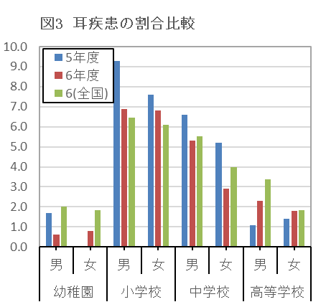
(単位:%)
 |  |  |  |  |  |  | （単位：％）
年度 |  | 2 | 3 | 4 | 5 | 6 | 6(全国)
計 | 幼稚園 | 3.0 | 0.2 | 1.1 | 0.9 | 0.7 | 1.9
 | 小学校 | 7.9 | 8.8 | 7.3 | 8.5 | 6.9 | 6.3
 | 中学校 | 7.4 | 5.8 | 5.5 | 5.9 | 4.1 | 4.8
 | 高等学校 | 5.3 | 1.4 | 2.7 | 1.2 | 2.1 | 2.6
男子 | 幼稚園 | 3.0 | 0.4 | 0.9 | 1.7 | 0.6 | 2.0
 | 小学校 | 7.8 | 9.0 | 7.3 | 9.3 | 6.9 | 6.5
 | 中学校 | 8.4 | 6.8 | 6.5 | 6.6 | 5.3 | 5.5
 | 高等学校 | 8.3 | 1.0 | 3.9 | 1.1 | 2.3 | 3.4
女子 | 幼稚園 | 2.9 | - | 1.3 | - | 0.8 | 1.8
 | 小学校 | 7.9 | 8.5 | 7.3 | 7.6 | 6.8 | 6.1
 | 中学校 | 6.3 | 4.8 | 4.5 | 5.2 | 2.9 | 4.0
 | 高等学校 | 2.3 | 1.8 | 1.3 | 1.4 | 1.8 | 1.8

（５） 鼻・副鼻腔疾患
 | 「鼻・副鼻腔疾患」の者の割合を前年度と比べると，男子は高等学校で増加している。

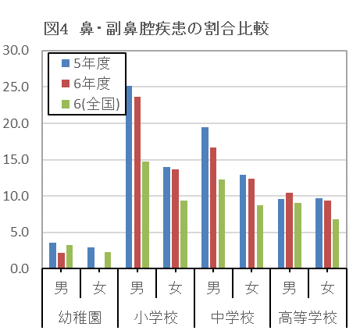
(単位:%)
 |  |  |  |  |  | （単位：％）
年度 |  | 2 | 3 | 4 | 5 | 6 | 6(全国)
計 | 幼稚園 | 1.0 | 2.8 | 1.6 | 3.3 | 1.1 | 2.7
 | 小学校 | 19.6 | 16.6 | 15.4 | 19.8 | 18.8 | 12.1
 | 中学校 | 17.5 | 14.7 | 14.3 | 16.3 | 14.7 | 10.6
 | 高等学校 | 14.4 | 14.0 | 15.6 | 9.6 | 9.9 | 7.9
男子 | 幼稚園 | 2.0 | 3.4 | 2.1 | 3.6 | 2.2 | 3.2
 | 小学校 | 23.9 | 21.0 | 20.3 | 25.2 | 23.6 | 14.7
 | 中学校 | 20.8 | 17.6 | 17.6 | 19.5 | 16.7 | 12.3
 | 高等学校 | 20.8 | 15.1 | 17.6 | 9.6 | 10.4 | 9.0
女子 | 幼稚園 | - | 2.2 | 0.9 | 2.9 | - | 2.2
 | 小学校 | 15.1 | 12.0 | 10.3 | 14.0 | 13.7 | 9.4
 | 中学校 | 13.9 | 11.5 | 10.8 | 12.9 | 12.4 | 8.7
 | 高等学校 | 7.9 | 12.8 | 13.4 | 9.7 | 9.4 | 6.8

Ｐ14
（６） ぜん息
 | 「ぜん息」の者の割合を前年度と比べると，男子・女子ともに中学校，高等学校で増加している。
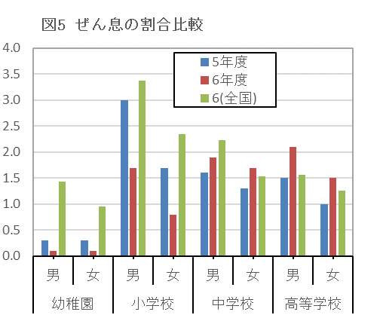
(単位:%)
計
 | 0 | 0
計
 | 0 | 0
 |  |  |  |  |  | （単位：％）
年度 |  | 2 | 3 | 4 | 5 | 6 | 6(全国)
計 | 幼稚園 | 1.0 | 0.7 | 0.9 | 0.3 | 0.1 | 1.2
 | 小学校 | 3.5 | 1.8 | 2.3 | 2.4 | 1.3 | 2.9
 | 中学校 | 0.9 | 1.1 | 1.9 | 1.4 | 1.8 | 1.9
 | 高等学校 | 1.9 | 2.7 | 1.7 | 1.2 | 1.8 | 1.4
男子 | 幼稚園 | 1.4 | - | 1.6 | 0.3 | 0.1 | 1.4
 | 小学校 | 4.2 | 2.0 | 2.8 | 3.0 | 1.7 | 3.4
 | 中学校 | 1.2 | 1.4 | 2.3 | 1.6 | 1.9 | 2.2
 | 高等学校 | 1.8 | 3.4 | 1.9 | 1.5 | 2.1 | 1.6
女子 | 幼稚園 | 0.6 | 1.5 | 0.2 | 0.3 | 0.1 | 1.0
 | 小学校 | 2.7 | 1.5 | 1.9 | 1.7 | 0.8 | 2.3
 | 中学校 | 0.7 | 0.8 | 1.5 | 1.3 | 1.7 | 1.5
 | 高等学校 | 1.9 | 2.0 | 1.6 | 1.0 | 1.5 | 1.3

（７） 心電図異常
 | 「心電図異常」の者の割合を前年度と比べると，男子は小学校で，女子は中学校で増加している。
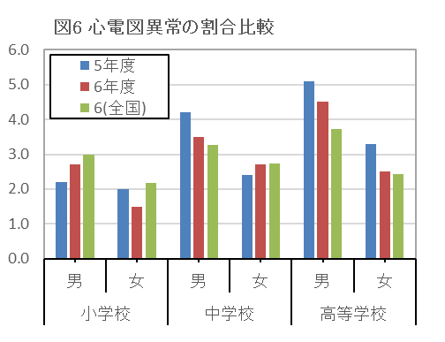
(単位:%)
 |  |  |  |  |  | （単位：％）
年度 |  | 2 | 3 | 4 | 5 | 6 | 6(全国)
計 | 小学校 | 1.5 | 2.5 | 2.7 | 2.1 | 2.1 | 2.6
 | 中学校 | 3.1 | 1.9 | 2.7 | 3.3 | 3.1 | 3.0
 | 高等学校 | 3.8 | 3.0 | 2.9 | 4.2 | 3.5 | 3.1
男子 | 小学校 | 1.7 | 2.6 | 3.6 | 2.2 | 2.7 | 3.0
 | 中学校 | 3.5 | 1.9 | 2.6 | 4.2 | 3.5 | 3.3
 | 高等学校 | 4.6 | 3.9 | 3.8 | 5.1 | 4.5 | 3.7
女子 | 小学校 | 1.4 | 2.4 | 1.8 | 2.0 | 1.5 | 2.2
 | 中学校 | 2.6 | 1.9 | 2.9 | 2.4 | 2.7 | 2.7
 | 高等学校 | 2.9 | 2.1 | 1.9 | 3.3 | 2.5 | 2.4
（注）心電図異常については，６歳，１２歳，１５歳のみ調査対象としている。

（８） 口腔咽喉頭疾患・異常
 | 「口腔咽喉頭疾患・異常」の者の割合を前年度と比べると，男子は高等学校で増加している。

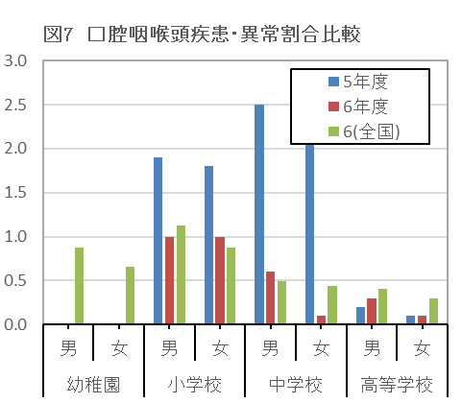
(単位:%)
計
 | 0 | 0
計
 | 0 | 0
計
 | 0 | 0
 |  |  |  |  |  | （単位：％）
年度 |  | 2 | 3 | 4 | 5 | 6 | 6(全国)
計 | 幼稚園 | 0.1 | - | - | - | - | 0.8
 | 小学校 | 1.3 | 1.1 | 1.2 | 1.9 | 1.0 | 1.0
 | 中学校 | 0.7 | 0.5 | 0.8 | 2.5 | 0.4 | 0.5
 | 高等学校 | 0.4 | 0.2 | 0.1 | 0.2 | 0.2 | 0.4
男子 | 幼稚園 | - | - | - | - | - | 0.9
 | 小学校 | 1.4 | 1.0 | 1.0 | 1.9 | 1.0 | 1.1
 | 中学校 | 0.9 | 0.5 | 0.7 | 2.5 | 0.6 | 0.5
 | 高等学校 | 0.7 | 0.2 | 0.1 | 0.2 | 0.3 | 0.4
女子 | 幼稚園 | 0.2 | - | - | - | - | 0.7
 | 小学校 | 1.2 | 1.1 | 1.3 | 1.8 | 1.0 | 0.9
 | 中学校 | 0.5 | 0.5 | 0.9 | 2.5 | 0.1 | 0.4
 | 高等学校 | 0.2 | 0.3 | - | 0.1 | 0.1 | 0.3

Ｐ15
（９） アトピー性皮膚炎
 | 「アトピー性皮膚炎」の者の割合を前年度と比べると，男子は幼稚園，高等学校で，女子は中学校，高等学校で増加している。
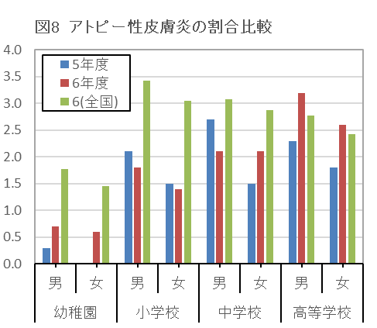
(単位:%)
計
 | 0 | 0
計
 | 0 | 0
計
 | 0 | 0
計
 | 0 | 0
計
 | 0 | 0
計
 | 0 | 0
計
 | 0 | 0
 |  |  |  |  |  | (単位：％）
年度 |  | 2 | 3 | 4 | 5 | 6 | 6(全国)
計 | 幼稚園 | 0.8 | 1.1 | 0.9 | 0.1 | 0.6 | 1.6
 | 小学校 | 1.6 | 1.1 | 2.0 | 1.8 | 1.6 | 3.2
 | 中学校 | 1.1 | 1.2 | 1.7 | 2.1 | 2.1 | 3.0
 | 高等学校 | 2.4 | 2.8 | 2.9 | 2.0 | 2.9 | 2.6
男子 | 幼稚園 | 0.8 | 0.5 | 0.5 | 0.3 | 0.7 | 1.8
 | 小学校 | 1.6 | 1.1 | 2.5 | 2.1 | 1.8 | 3.4
 | 中学校 | 1.1 | 1.3 | 1.7 | 2.7 | 2.1 | 3.1
 | 高等学校 | 2.4 | 3.0 | 3.0 | 2.3 | 3.2 | 2.8
女子 | 幼稚園 | 0.8 | 1.8 | 1.3 | - | 0.6 | 1.5
 | 小学校 | 1.7 | 1.1 | 1.4 | 1.5 | 1.4 | 3.1
 | 中学校 | 1.0 | 1.0 | 1.7 | 1.5 | 2.1 | 2.9
 | 高等学校 | 2.3 | 2.6 | 2.8 | 1.8 | 2.6 | 2.4

